Sheet1 (2)
采购单
采购方： |  |  | 供货方：上海睿颢服饰辅料有限公司
地址： |  |  | 地址：上海市闵行区兴梅路485号1213室
联系人： |  |  | 联系人： Alice 13764005563

款号 | 产品型号 | 参考图片 | 尺码 | 数量 | 单价 | 小计
A2004AX | 22 AULBW10325 |  | S | 310 |  | 0.00
 |  |  | M | 465 |  | 0.00
 |  |  | L | 465 |  | 0.00
 |  |  | XL | 310 |  | 0.00
A2004AX | 21 AULBW09281 |  | S | 310 |  | 0.00
 |  |  | M | 465 |  | 0.00
 |  |  | L | 465 |  | 0.00
 |  |  | XL | 310 |  | 0.00
A2004AX | 21 AULTH09845 |  | S | 310 |  | 0.00
 |  |  | M | 465 |  | 0.00
 |  |  | L | 465 |  | 0.00
 |  |  | XL | 310 |  | 0.00
A2004AX | 21 AULBM09507 |  | S | 310 |  | 0.00
 |  |  | M | 465 |  | 0.00
 |  |  | L | 465 |  | 0.00
 |  |  | XL | 310 |  | 0.00
A2005AX | 23 AULTH10940 | 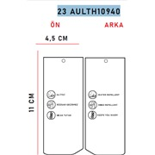 | S | 310
 |  |  | M | 465
 |  |  | L | 465
 |  |  | XL | 310
A2004AX | 条码标 |  | S | 310
 |  |  | M | 465
 |  |  | L | 465
 |  |  | XL | 310
A2004AX | 配比包贴纸 | 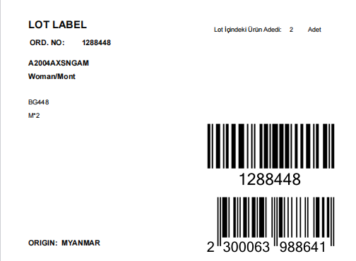 |  | 155
 |  |  |  |  |  | 0.00
 |  |  |  |  |  | 0.00
 |  |  |  | 9,455 |  | 0.00

